Sheet1
BOQ for the Vocational Training Equipment - Dicoration Employment Promotion through Building Vocational Skills in The Construction Sector in Kirkuk City, Kirkuk Governorate, Iraq
Items
# | Items | Units | Quantity | Price per unit (USD) | Total cost (USD) | Sample | Notes
1 | سقف جبس تركي | م | 40 |  | $- | 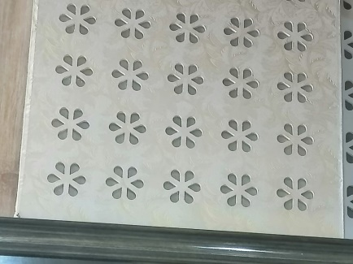
2 | سقف بلاستك تركي | م | 40 |  | $- | 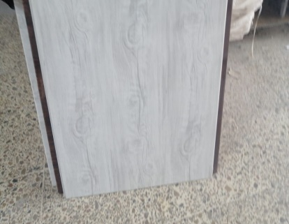
3 | جداري بلاستك تركيب تركي | م | 75 |  | $- | 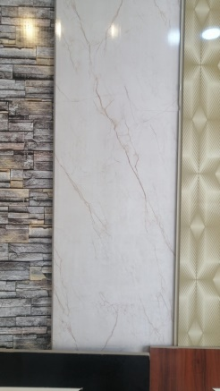
4 | جداري بديل رخام | م | 30 |  | $-
5 | جداري بديل خشب | م | 75 |  | $- | 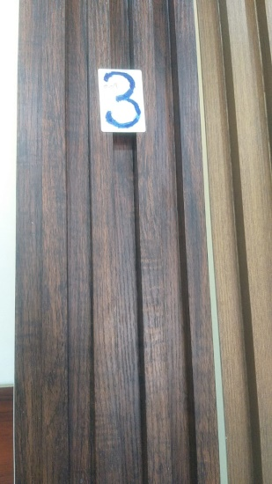
6 | جداري لاصق | قطعة | 100 |  | $- | 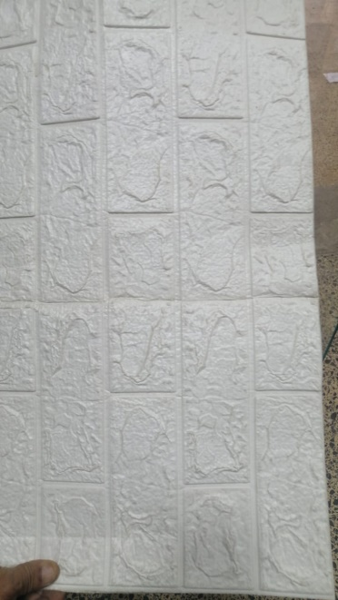
7 | ورق جدران تركي | م | 75 |  | $- | 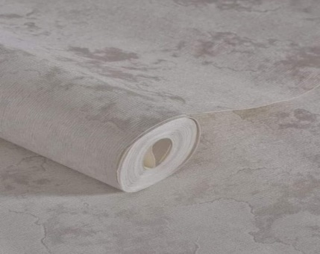
8 | بنل فلين | م | 50 |  | $- | 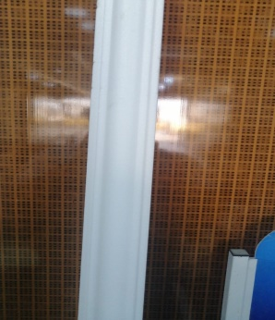
9 | بنل فوم سقف | م | 50 |  | $- | 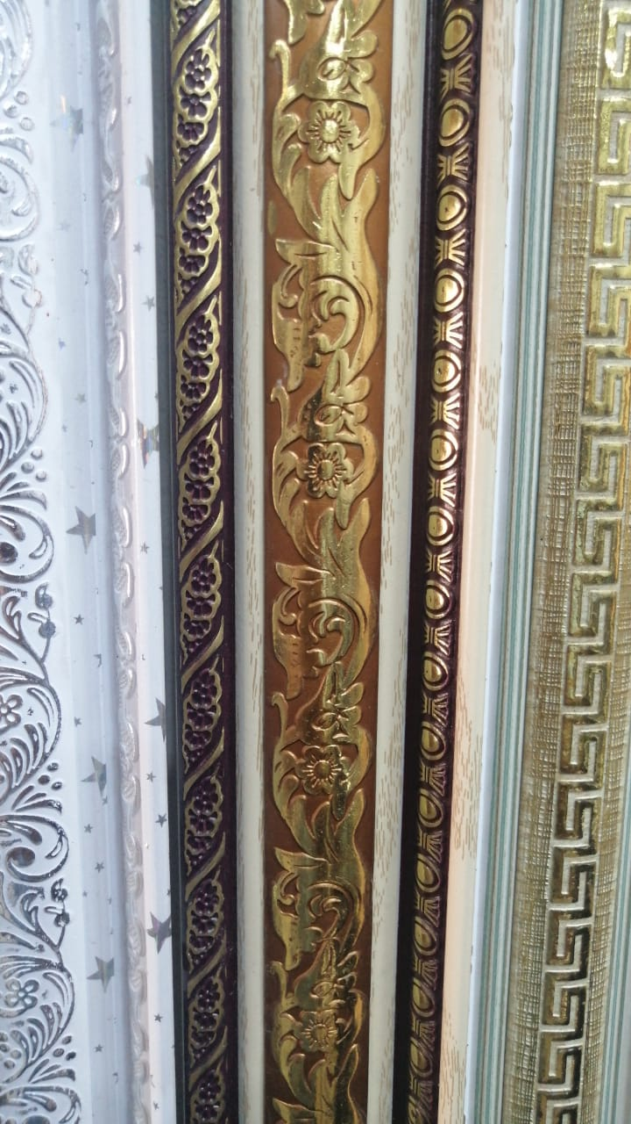
10 | سحبات عاج | قطعة | 25 |  | $- | 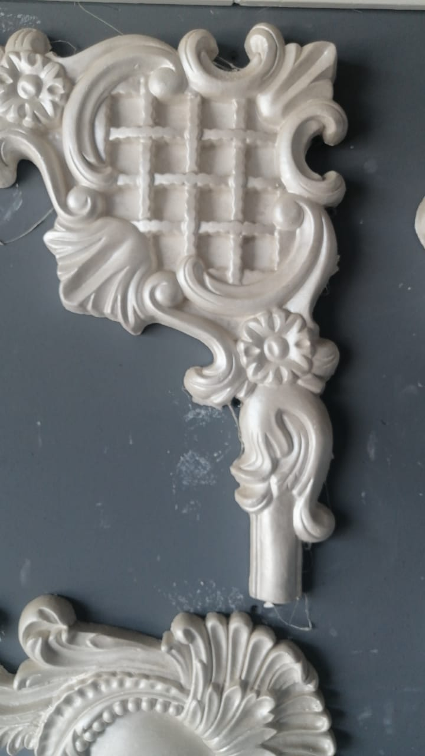
11 | سحبات فلين | قطعة | 50 |  | $- | 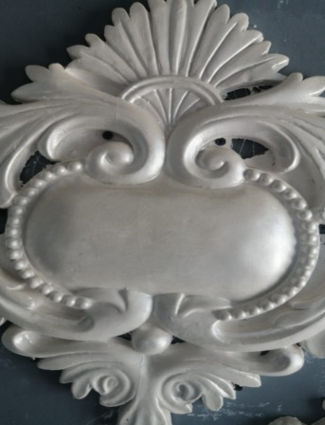
12 | مصباح Led دائري | قطعة | 20 |  | $-
13 | مراوح سقف فلات | قطعة | 5 |  | $- | 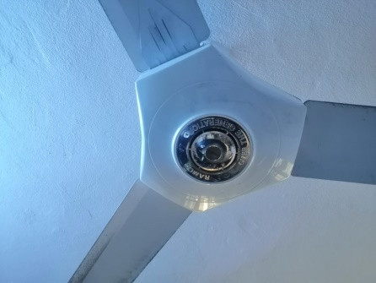
14 | اكرلك | م | 25 |  | $- | 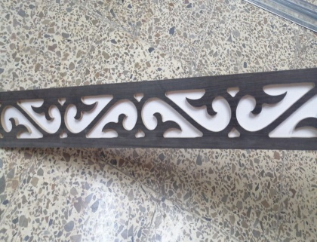
15 | سبراي صمغ | قطعة | 20 |  | $- | 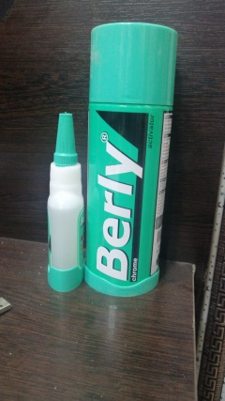
16 | نشرة Led | قطعة | 50 |  | $-
17 | سيم ملفوف | لفة | 5 |  | $- | 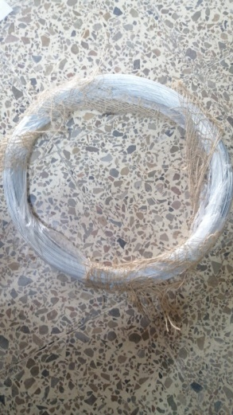
18 | برغي+ جوي | باكيت | 15 |  | $- | 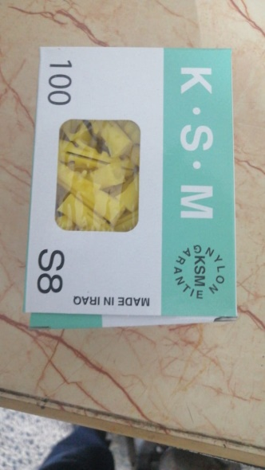
19 | مسدس طلقة | قطعة | 1 |  | $- | 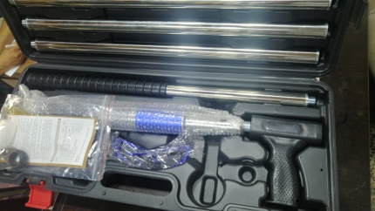
20 | طلقة مسدس | باكيت | 10 |  | $- | 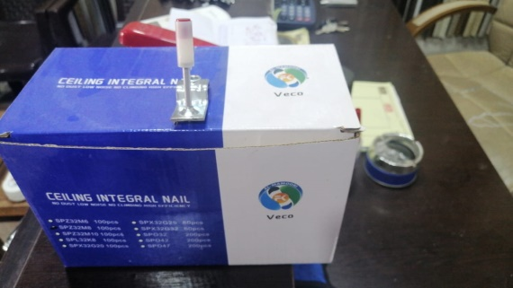
21 | وردة سقف بنل | قطعة | 10 |  | $- | 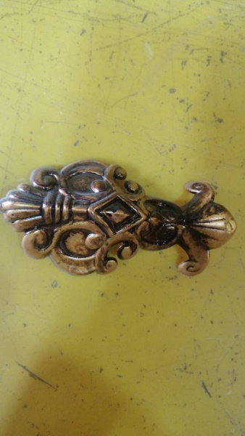
22 | طلاء داخلي تركي سراي | قطعة | 4 |  | $- | 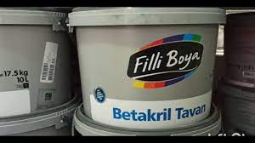
23 | طلاء خارجي سراي | قطعة | 4 |  | $- | 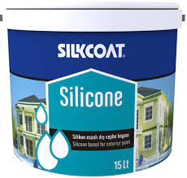
24 | رولة طلاء تركي | قطعة | 20 |  | $- | 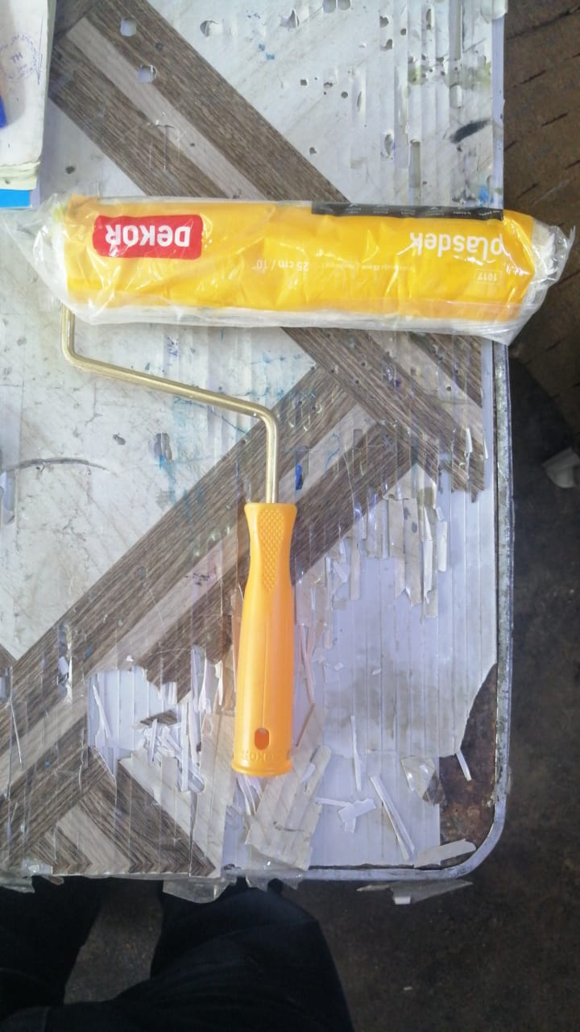
25 | شفرة | قطعة | 20 |  | $- | 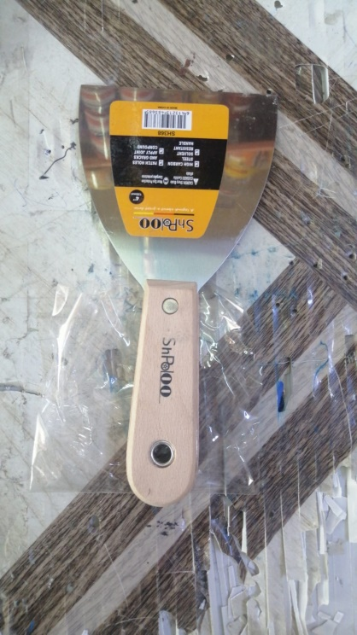
26 | معجون تصليح جدران | قطعة | 8 |  | $- | 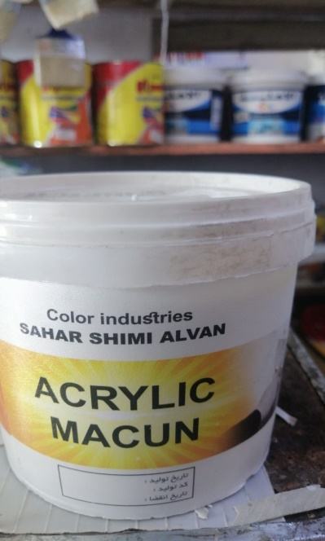
27 | تيب وسط ورقي | قطعة | 50 |  | $- | 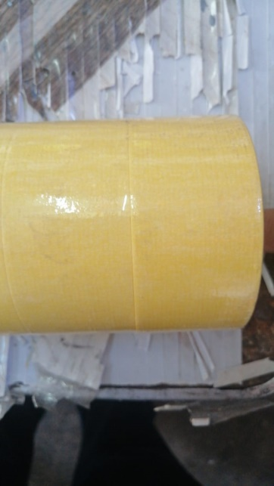
28 | تيب عريض ورقي | قطعة | 30 |  | $- | 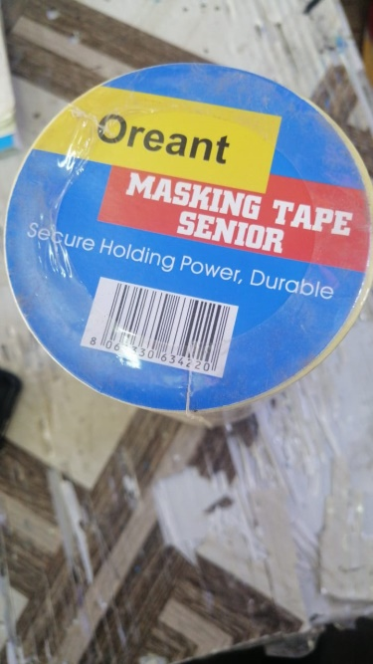
29 | فرشاة طلاء 1ـ2انج تركي | قطعة | 15 |  | $-
30 | طلاء دهني اسيا | قطعة | 5 |  | $-
31 | تطوالة 3م تركي | قطعة | 2 |  | $- | 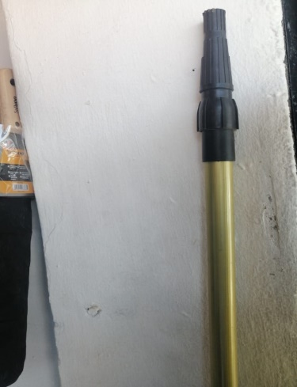
32 | لوح تركي | قطعة | 5 |  | $- | 
33 | لوح ايراني | قطعة | 5 |  | $-
34 | جنل 3 م | قطعة | 5 |  | $- | 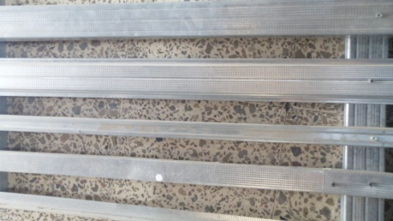
35 | جنل 4 م | قطعة | 5 |  | $-
36 | اوميكه | قطعة | 10 |  | $- | 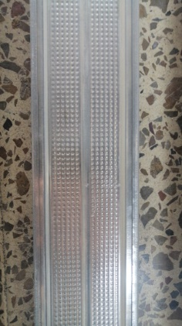
37 | شيال 3 سم | قطعة | 25 |  | $-
38 | زاوية | قطعة | 25 |  | $- | 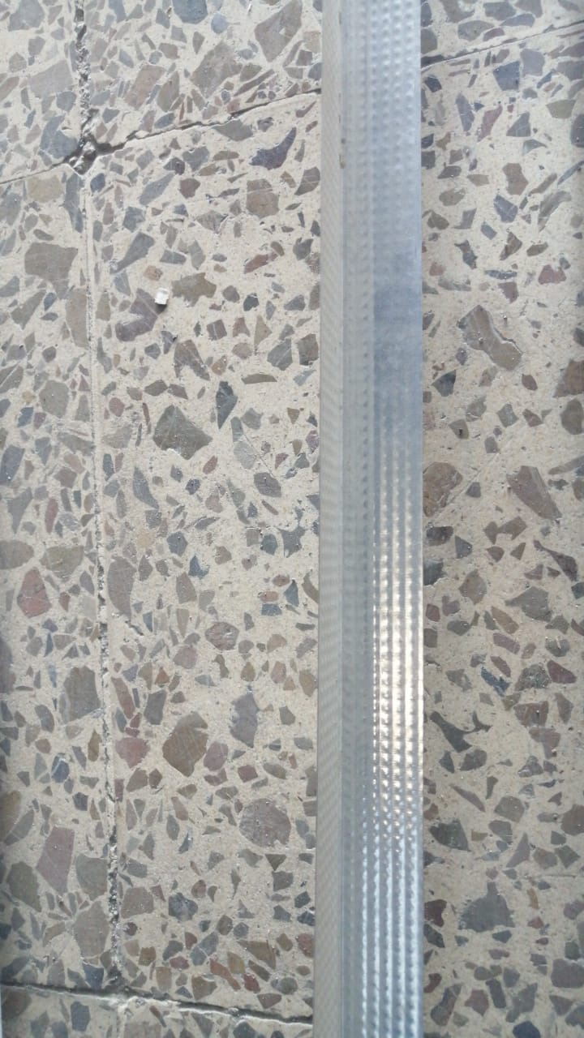
39 | ستن ( جبسن بورد ) | قطعة | 5 |  | $- | 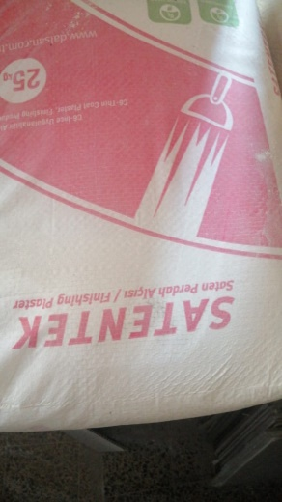
40 | شاش اصلي ( جبسن بورد) | باكيت | 5 |  | $- | 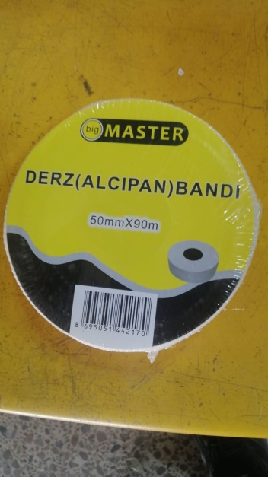
41 | سكويرة سقف ثانوي | قطعة | 1 |  | $- | 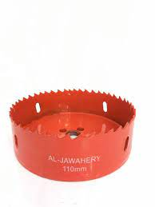
42 | برغي | باكيت | 5 |  | $-
 |  |  |  |  | $-

